Foglio1

 |  |  |  |  |  | 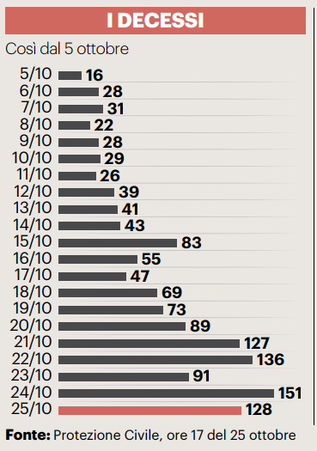

Firenze, 26 ottobre 2020 - Sono oggi 2.171 i nuovi positivi al Coronavirus in Toscana (1.776 identificati in corso di tracciamento e 395 da attività di screening) su un totale di 33.461 casi, registrati dall’inizio dell’epidemia. L'età media dei 2.171 casi odierni è di 43 anni circa (il 19% ha meno di 20 anni, il 25% tra 20 e 39 anni, il 32% tra 40 e 59 anni, il 16% tra 60 e 79 anni, il 8% ha 80 anni o più). Oggi si registrano 13 nuovi decessi: 4 uomini e 9 donne con un'età media di 83 anni. Relativamente alla provincia di residenza, le persone decedute sono: 5 a Firenze, 1 a Prato, 1 a Pistoia, 1 a Massa Carrara, 2 a Lucca, 1 a Livorno, 1 a Arezzo, 1 residente fuori Toscana. Sono 1.275 i deceduti dall'inizio dell'epidemia cosi ripartiti: 467 a Firenze, 60 a Prato, 89 a Pistoia, 190 a Massa Carrara, 153 a Lucca, 108 a Pisa, 73 a Livorno, 60 ad Arezzo, 35 a Siena, 26 a Grosseto, 14 persone sono decedute sul suolo toscano ma erano residenti fuori regione.
 |  |  |  |  | In data 26 ottobre (con il solito calo dei dati post weekend) l’incremento nazionale dei casi è +3,23% (ieri +4,21%) con 542. 789 contagiati totali, 268.626 dimissioni/guarigioni (+2.423) e 37.479 deceduti (+141); 236.684 infezioni in corso (+14.443). Elaborati 124.686 tamponi (ieri 161.880); 17.012 positivi; rapporto positivi/tamponi 13,64% (ieri 13,14%). Ricoverati con sintomi +991 (12.997); terapie intensive +76(1.284). Nuovi casi soprattutto in: Lombardia 3.570; Toscana 2.171; Campania 1.981; Lazio 1.698; Piemonte 1.625; Emilia Romagna 1.146; Veneto 1.129; Sicilia 568; Puglia 424; Liguria 419; Abruzzo 348; Friuli 334.

Di seguito i casi di positività sul territorio con la variazione rispetto a ieri. Sono 9.861 i casi complessivi a oggi a Firenze (679 in più rispetto a ieri), 2.412 a Prato (267 in più), 2.453 a Pistoia (231 in più), 2.348 a Massa (71 in più), 3.583 a Lucca (181 in più), 4.381 a Pisa (235 in più), 2.163 a Livorno (210 in più), 3.052 ad Arezzo (222 in più), 1.620 a Siena (44 in più), 1.038 a Grosseto (31 in più). Sono 550 i casi positivi notificati in Toscana, ma residenti in altre regioni. Sono 1.177, quindi, i casi riscontrati oggi nell'Asl Centro, 697 nella Nord Ovest, 297 nella Sud est.

Le persone ricoverate nei posti letto dedicati ai pazienti Covid oggi sono complessivamente 889 (64 in più rispetto a ieri, più 7,8%), 110 in terapia intensiva (1 in meno rispetto a ieri, meno 0,9%).

 |  |  |  |  |  |  |  |  |  |  |  |  |  | https://www.ars.toscana.it/banche-dati/dati-sintesi-sintcovid-aggiornamenti-e-novita-sul-numero-dei-casi-deceduti-tamponi-per-provincia-e-per-asl-della-regione-toscana-e-confronto-con-italia-con-quanti-sono-i-decessi-per-comune?provenienza=home_ricerca&dettaglio=ric_geo_covid&par_top_geografia=090
 |  | OGGI |  |  |  |  | IERI

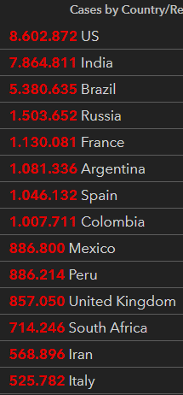
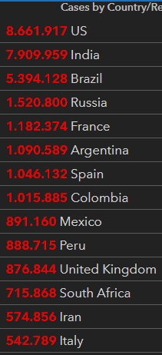
ieri | oggi

 |  |  |  |  | delta +141

 |  |  |  | Italy
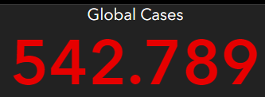
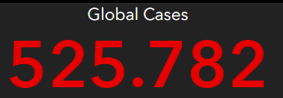

 |  |  | OGGI |  |  | IERI

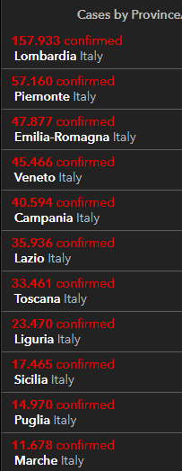
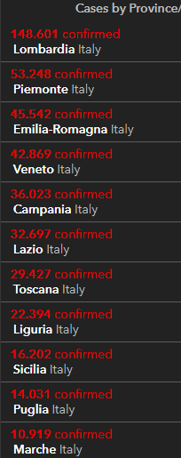
2020-10-26
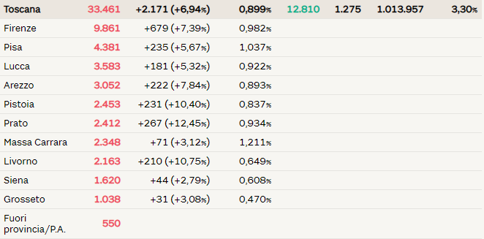

 |  |  |  |  |  |  |  | Siamo vicini alla soglia critica

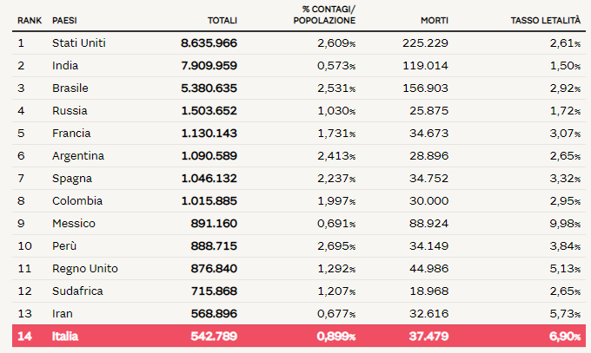

 |  |  |  |  |  |  |  |  |  |  | Regione Toscana
 |  |  |  |  |  |  |  |  | 2020-05-30 | 2020-05-31 | 2020-06-01 | 2020-06-02 | 2020-06-03 | 2020-06-04 | 2020-06-05
 |  |  |  |  |  |  |  | Firenze | 3464 | 3467 | 3468 | 3471 | 3473 | 3473 | 3478
 |  |  |  |  |  |  |  | Pistoia | 675 | 675 | 675 | 676 | 676 | 677 | 677
 |  |  |  |  |  |  |  | Lucca | 1361 | 1361 | 1362 | 1363 | 1364 | 1364 | 1364
 |  |  |  |  |  |  |  | Siena | 438 | 438 | 438 | 438 | 438 | 438 | 438
 |  |  |  |  |  |  |  | Massa Carrara | 1049 | 1049 | 1049 | 1049 | 1049 | 1049 | 1050
 |  |  |  |  |  |  |  | Arezzo | 676 | 676 | 677 | 677 | 677 | 677 | 677
 |  |  |  |  |  |  |  | Pisa | 892 | 893 | 893 | 896 | 896 | 896 | 896
 |  |  |  |  |  |  |  | Livorno | 556 | 556 | 556 | 556 | 557 | 557 | 557
 |  |  |  |  |  |  |  | Grosseto | 425 | 425 | 425 | 426 | 426 | 426 | 426
 |  |  |  |  |  |  |  | Prato | 564 | 564 | 564 | 565 | 585 | 585 | 586

 |  |  |  |  |  |  |  |  |  | OGGI | 2020-06-05

